（参考）移行方法のイメージ図
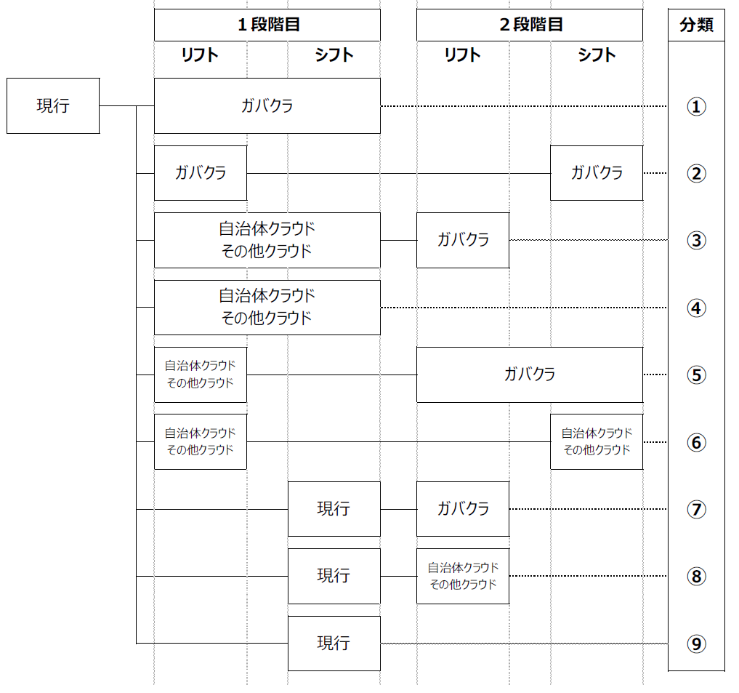
（参考）移行方法のイメージ図

